Лист1
Визуальный баг добавления в "Избранное" |  |  | Приоритет: Low

Среда: | Windows 10 Chrome v.106

STR | ER | AR
1. Выбрать любой товар (пример) | После добавления товара в корзину он пропадает из избранного и на его странице перестает отображаться маркер “В избранном” | После добавления товара в корзину он пропадает из избранного, но маркер на странице товара остается
2. Нажать “Добавить в избранное”
3. Нажать “В корзину”
4. Обновить страницу
Вложения
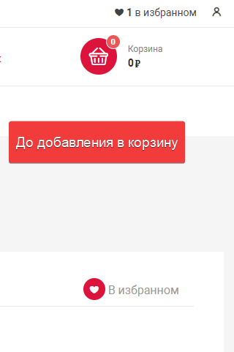 | 